Цель 5 (Goal 5)
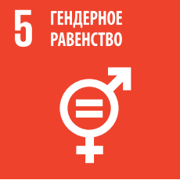
 |  | Цель 5. Обеспечение гендерного равенства и расширение прав и возможностей всех женщин и девочек

5.1.1 | Наличие или отсутствие нормативно-правовой базы для поощрения и обеспечения равенства и недискриминации по признаку пола и наблюдения за положением в этой области
5.2.1 | Доля когда-либо имевших партнера женщин и девочек в возрасте от 15 лет, подвергавшихся физическому, сексуальному или психологическому насилию со стороны нынешнего или бывшего интимного партнера в последние 12 месяцев, в разбивке по виду насилия и возрасту
5.2.2 | Доля женщин и девочек в возрасте от 15 лет, подвергавшихся сексуальному насилию со стороны кого-либо, кроме интимных партнеров, в последние 12 месяцев, в разбивке по возрасту и месту происшествия
5.3.1 | Доля женщин в возрасте от 20 до 24 лет, вступивших в брак или союз до 15 лет и до 18 лет
5.4.1 | Доля времени, затрачиваемого на неоплачиваемый труд по уходу и работу по дому, в разбивке по полу, возрасту и месту проживания
5.5.1 | Доля мест, занимаемых женщинами: a) в национальных парламентах и b) местных органах власти
5.5.2 | Доля женщин на руководящих должностях
5.6.1 | Доля женщин в возрасте от 15 до 49 лет, самостоятельно принимающих обдуманные решения о сексуальных отношениях, применении противозачаточных средств и обращении за услугами по охране репродуктивного здоровья
5.6.2 | Число стран, где действуют законы и нормативные акты, гарантирующие женщинам и мужчинам в возрасте от 15 лет полный и равный доступ к услугам по охране сексуального и репродуктивного здоровья и информации и просвещению в этой сфере
5.b.1 | Доля людей, имеющих мобильный телефон, в разбивке по полу

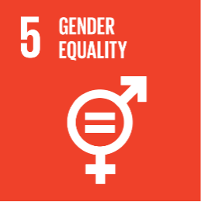
 |  | Goal 5. Achieve gender equality and empower all women and girls

5.1.1 | Whether or not legal frameworks are in place to promote, enforce and monitor equality and non‑discrimination on the basis of sex
5.2.1 | Proportion of ever-partnered women and girls aged 15 years and older subjected to physical, sexual or psychological violence by a current or former intimate partner in the previous 12 months, by form of violence and by age
5.2.2 | Proportion of women and girls aged 15 years and older subjected to sexual violence by persons other than an intimate partner in the previous 12 months, by age and place of occurrence
5.3.1 | Proportion of women aged 20–24 years who were married or in a union before age 15 and before age 18
5.4.1 | Proportion of time spent on unpaid domestic and care work, by sex, age and location
5.5.1 | Proportion of seats held by women in (a) national parliaments and (b) local governments
5.5.2 | Proportion of women in managerial positions
5.6.1 | Proportion of women aged 15–49 years who make their own informed decisions regarding sexual relations, contraceptive use and reproductive health care
5.6.2 | Number of countries with laws and regulations that guarantee full and equal access to women and men aged 15 years and older to sexual and reproductive health care, information and education
5.b.1 | Proportion of individuals who own a mobile telephone, by sex

